첨부 평가방법 및 기준
첨부 리스크의 평가 방법 및 처리기준

1. 리스크 평가방법

리스크 요인에 대하여 그 요인이 리스크로 발전할 수 있는 가능성(빈도)과 발생시
나타날 리스크의 중대성(심각성)을 단계별로 등급(Level)을 정하고 양자를 조합하여
리스크를 계산한다.
* RPN(Risk Priority Number) = 위험성의 강도(심각성, S) X 위험성의 발생 빈도(가능성, L)
- 위험성의 빈도(발생가능성, Likelihood) : 위험이 리스크로 발전될 확률, 빈도와 시간
- 리스크의 강도(심각도, Severity) : 프로세스 운영 등에 끼치는 영향정도

1) 가능성(L)
가능성 | 등급 | 내용
거의 없음 | 1 | 2년에 1회 발생할 경우
낮음 | 2 | 1년에 1회 발생할 경우
보통 | 3 | 6개월에 1회 발생할 경우
높음 | 4 | 3개월에 1회 발생할 경우
빈번함 | 5 | 1개월에 1회 발생할 경우

2) 심각성(S)
심각성 | 등급 | 내용
매우적음 | 1 | 리스크 발생시 대응 프로세스가 정상적으로 운영되고, 업무 수행 및 목표에 영향을 미치지 않고, 대응수준도 매우 높음
적음 | 2 | 리스크 발생시 대응 프로세스가 정상적으로 운영되고, 업무 수행 및 목표에 일시적으로 영향를 받음. 대응수준도 높은편임
보통 | 3 | 리스크 발생시 대응 프로세스가 정상적으로 운영되고, 업무 수행 및 목표에 미치는 영향이 보통임. 대응수준도 보통임
큼 | 4 | 리스크 발생시 대응 프로세스가 없으며, 부분적으로 이행하고 있고, 업무 수행 및 목표에 미치는 영향이 크며, 대응수준도 낮은편임
매우 큼 | 5 | 리스크 발생시 대응 프로세스가 없으며, 전혀 이행되지 않고, 업무 수행 및 목표에 미치는 영향이 매우 크며, 대응수준도 매우 낮은편임

3) 리스크 등급(심각성 x 가능성, SxL)
20
5
구 분
심각성
가능성
거의 없음
낮음
보통
높음
빈번함
등급
매우적음
적음
보통
큼
매우 큼
2
3
4
1
3
4
5
2
2
4
6
8
10
3
3
6
9
12
4
4
8
12
16
5
5
10
15
20
25
1
2
1
15

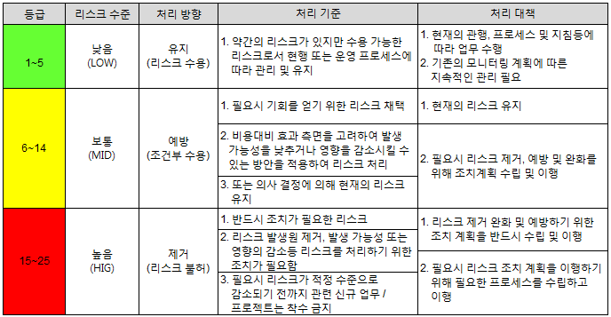
2. 리스크 처리기준

